2019_04_data
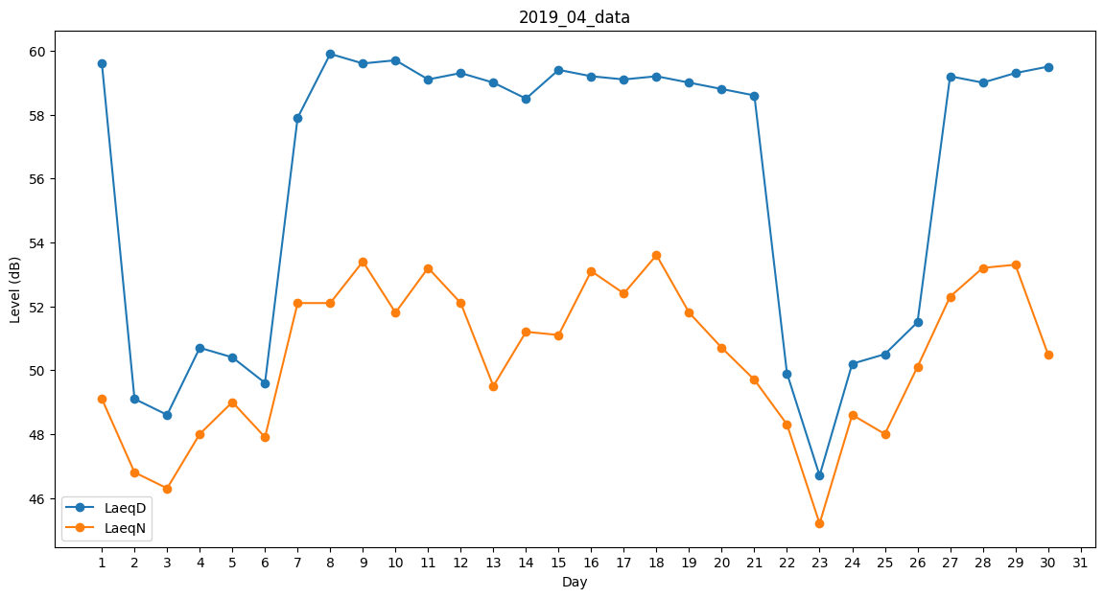
Day | LaeqD | LaeqN
1 | 59.6 | 49.1
2 | 49.1 | 46.8
3 | 48.6 | 46.3
4 | 50.7 | 48
5 | 50.4 | 49
6 | 49.6 | 47.9
7 | 57.9 | 52.1
8 | 59.9 | 52.1
9 | 59.6 | 53.4
10 | 59.7 | 51.8
11 | 59.1 | 53.2
12 | 59.3 | 52.1
13 | 59 | 49.5
14 | 58.5 | 51.2
15 | 59.4 | 51.1
16 | 59.2 | 53.1
17 | 59.1 | 52.4
18 | 59.2 | 53.6
19 | 59 | 51.8
20 | 58.8 | 50.7
21 | 58.6 | 49.7
22 | 49.9 | 48.3
23 | 46.7 | 45.2
24 | 50.2 | 48.6
25 | 50.5 | 48
26 | 51.5 | 50.1
27 | 59.2 | 52.3
28 | 59 | 53.2
29 | 59.3 | 53.3
30 | 59.5 | 50.5

